Sheet1
옥텟 동아리 2023년 1학기(2월~6월) $ 지출내역 $
2월 지출내역 |  | 시작회비 |  | 2월19일 |  | 2월20일 |  | 2월21일 |  | 2월22일 |  | 2월24일
 |  | 작년 |  | 오티_장보기 |  | 출발전 추가 장보기 |  | 오티_스위트콘추가구매 |  | 복귀_해장국 |  | 동아리방청소
 |  | 작년회비 | 186,367 | 홈플러스 | -94,590 | 편의점 | -60,300 | CU | -4,800 | 심가네감자탕 | -63,000 | 청소용품 | -17,000

 | 금액합계 | 186,367 |  | -94,590 |  | -60,300 |  | -4,800 |  | -63,000 |  | -17,000
 | 계좌잔액 | 186,367 |  | 91,777 |  | 31,477 |  | 26,677 |  | -36,323 |  | -53,323

3월 지출내역 |  | 3월회비 |  | 3월3일 |  | 3월9일 |  | 3월24일 |  | 3월30일
 |  | 3월회비 |  | 동아리방의자 |  | 개강총회 |  | 엠티 |  | OB총회
 |  | 18 | 90,000 | 오늘의집 | -102,500 | 꼬꼬리아 | -853,000 | 홈플러스 | -130,130 | 꼬꼬리아 | -76,500
 |  | 19 | 160,000 | 추가배송비 | -10,000 | 2차 배달 | -87,500 | 쿠팡 | -243,690
 |  | 20 | 130,000 |  |  | 2차 과자,음료 | -19,900 | 기타장 | -99,760
 |  | 21 | 100,000 |  |  |  |  | 택시비 | -30,800
 |  | 22 | 80,000 |  |  |  |  | 펜션 | -650,000
 |  | 23 | - |  |  |  |  | 버스 | -440,000
 |  |  |  |  |  | 1차로걷은비용 | 645,000 | 엠티 걷은비용 | 1,250,000 | OB선배기부금 | 1,000,000
 | 금액합계 | 560,000 |  | -112,500 |  | -315,400 |  | -344,380 |  | 923,500
 | 계좌잔액 | 506,677 |  | 394,177 |  | 78,777 |  | -265,603 |  | 657,897

4월 지출내역 |  | 4월회비 |  | 4월9일 |  | 4월15일
 |  | 4월회비 |  | OB선배 결혼식 선물 |  | OB선배 결혼식
 |  | 18 | 80,000 | 신세계 | -108,000 | 교통지원 | -22,300
 |  | 19 | 150,000
 |  | 20 | 140,000
 |  | 21 | 110,000
 |  | 22 | 80,000
 |  | 23 | 180,000

 | 금액합계 | 740,000 |  | -108,000 |  | -22,300
 | 계좌잔액 | 1,397,897 |  | 1,289,897 |  | 1,267,597

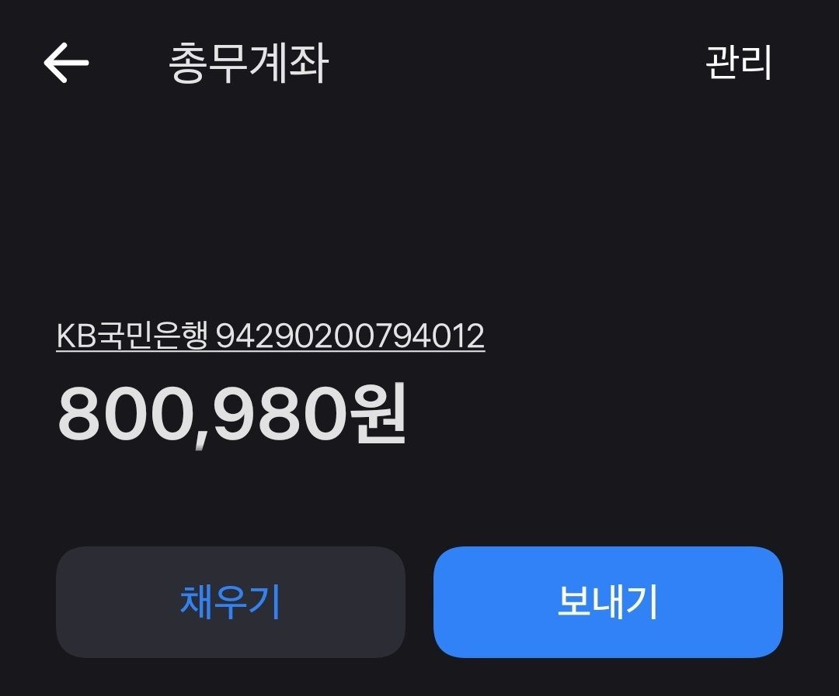
5월 지출내역 |  | 5월회비 |  | 5월11일 |  | 5월19일 |  | 5월 19일 |  | 5월22일 |  | 5월24일
 |  | 5월회비 |  | 총회 |  | 공장견학 |  | 도어락교체 |  | 종이컵나무젓가락구매 |  | 총회
 |  | 18 | 80,000 | 장인족발 | -286,000 | 견학버스 | -480,000 | 도어락 | -105,000 | 쿠팡 | -22,990 | 꼬꼬리아 | -374,500
 |  | 19 | 150,000 | 칠성포차 | -256,500 | 보험 | -22,000 |  |  |  |  | 아이스크림 | -15,500
 |  | 20 | 140,000 |  |  |  |  |  |  |  |  | 동방 | -117,500
 |  | 21 | 110,000
 |  | 22 | 80,000
 |  | 23 | 180,000
 |  |  |  | 추가걷은비용 | 251,500 | 걷은비용 | 325,000 | (5/13은행이자) | 193 |  |  | 걷은금액 | 197,500
 | 금액합계 | 740,000 |  | -291,000 |  | -177,000 |  | -104,807 |  | -22,990 |  | -310,000
 | 계좌잔액 | 2,007,597 |  | 1,716,597 |  | 1,539,597 |  | 1,434,790 |  | 1,411,800 |  | 1,101,800

6월 지출내역 |  | 6월회비 |  | 6월 1일 |  | 6월 10일 |  | 6월 20일
 |  | 6월회비 |  | 시험기간 간식+담요+서랍 |  | 살충제 |  | 종강 엠티
 |  | 18 | 80,000 | 쿠팡 | -282,740 | 쿠팡 | -24,000 | 펜션 선입금 |  | -350,000 | 펜션 추가금액 |  | -390,000
 |  | 19 | 150,000 |  |  |  |  | 쿠팡 신선식품장보기 |  | -397,810 | 보험비 |  | -30,000
 |  | 20 | 130,000 |  |  |  |  | 스타벅스 상품 |  | -70,000 | 버스대여비 |  | -580,000
 |  | 21 | 100,000 |  |  |  |  | 늦참인원 택시비 지원 |  | -49,900
 |  | 22 | 80,000 |  |  |  |  | 당일 마트에서 추가물품구매 |  | -246,370
 |  | 23 | 180,000
 |  |  |  |  |  |  |  |  |  |  | 걷은금액 |  | 1,400,000
 | 금액합계 | 720,000 |  | -282,740 |  | -24,000 |  | -1,114,080 |  |  | 400,000
 | 계좌잔액 | 1,821,800 |  | 1,539,060 |  | 1,515,060 |  | 400,980 |  |  | 800,980

